상품제안서
포크레자 상장케이스-흑곤색 | 상품코드: S22143

 |  |  |  |  |  |  | 02-713-8555 | www.synergygift.co.kr
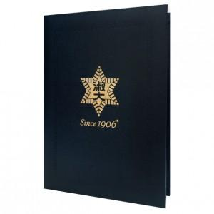

【상세/제작정보】 | <p>※ 완자테두리 포함&nbsp;</p>

【인쇄/포장옵션】 | 불박, 금박, 은박 / 포장불가능

【공급단가】 | 수량 | 100~ | 500~ | 1,000~ | 3,000~ | 5,000~
*VAT별도 | 단가 | 2,600원 | 2,460원 | 2,340원 | 2,280원 | 2,240원

【상품 URL】 | https://www.synergygift.co.kr:443/src/goods_detail.php?gdno=22143

